Sheet1
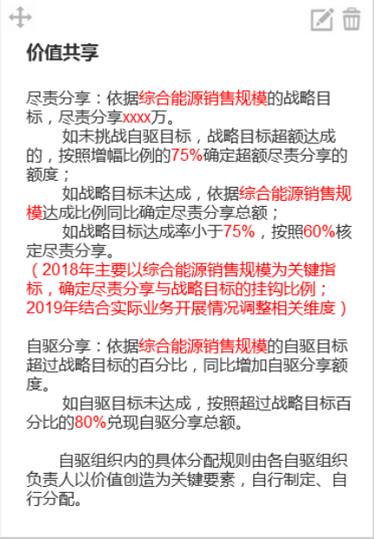
标题 | 山东区域市场与销售中心自驱组织招标文件
业务范围 | 综合能源业务开发、运营业务
地域范围 | 山东省
经营时间 | 2018年1月1日 至 2018年12月31日
跟谁干 | 韩继深
事业愿景 | 1、新奥能源事业愿景：基于客户经济、安全、便捷、清洁的能源需求，以泛能技术为核心，快速升级发展成为综合能源服务商； 2、山东区域公司事业愿景：广泛联盟，抢点布局，推动向综合能源服务商的转型升级，2020年累计销售收入实现464亿元；
战略目标及自驱目标

指标 | 单位 | 战略目标 |  |  | 自驱目标
 |  | 2018 | 2019 | 2020 | 2018 | 2019 | 2020
销售收入 | 亿元 | 98 | 150 | 216 | 98 | 150 | 220
综合能源销售收入占比 | % | 10% | 20% | 30% | 10% | 25% | 40%
经营利润 | 亿元 | 9.65 | 12.7 | 17.13 | 9.65 | 12.7 | 17.15

发标人资源投入
分享规则
投标要求
报名截止时间 | 2017-11-30
开标时间 | 2017-12-15
关键举措
全力做大做强综合能源业务，实现业务升级 | 抢滩布局，抢抓优质项目，积累客户数据 | 1.抓住大气污染防治机遇，布局“两区一圈一带”、“2+26”的地市，以能源规划切入，提供最优综合能源解决方案，开发产业园区及聚集区、城市功能区等优质区块；
 |  | 2.跟进产业规划布局，重点开发化工等有负荷产业园区及用能大户（新建、改扩建、煤改气），灵活泛能+配售电+储能+危废处理等业务组合，快速开发，做大综合规模；
 |  | 3.聚焦新建园区及非国网运营的配电网，全力获取配电网资产；聚焦重点燃气客户，结合工艺挖潜、能源系统升级机会，实施气电捆绑销售，做大售电规模；
 | 广泛联盟，灵活合作，实现能源全价值链的开发 | 1.共赢原则，灵活方式与竞争对手合作，借助平台，吸引客户在泛能网络平台上交易与用能；
 |  | 2.联盟上游气源及其他能源生产者，获取资源；联盟华能等电力、国网，资源互补，共同开发；
 |  | 3.与园区运营商、燃气企业、设备厂商等，从开发、投资、运营等全方位联盟，落地泛能项目；
 |  | 4.形成青岛、济南、寿光、滕州等项目中心，向四周辐射，统筹开发周边项目，同时连接周边能源点及设备，实现多能互补；
 | 成在数据，持续提升系统能效 | 1.与泛能网络科技紧密协同，全流程复盘中德、万达等既有项目，获取设计、建设、运营等数据，总结经验，持续优化方案，为新项目开发、建设及运营提供数据支持；
 |  | 2.借助泛能网络平台量化筛选、负荷预测、站网融合等特有技术方法和智慧化工具，形成泛能站卓越运营标准和方法，全面推广；
抓住煤改机会，做大气量规模；卓越运营，提升传统业务盈利水平 | 落实环保， 主动竞争， 全力抢夺煤改市场 | 1.以煤改气为契机，以列入2+26的7家城市为重点，落实包片开发方案，成员企业为中心向四周辐射，主动协助政府制定大气治污行动计划，获取支持；
 |  | 2.跟进行业小企业及昆仑压减项目，以综合能源整体规划和解决方案带动项目开发和并购；
 |  | 3.联合南京智能家居，积极参加各地煤改气的能源设备招投标，拓展增值业务；
 |  | 4.联盟三大油、LNG供货商等，多渠道筹划气源，满足日益增长的气量需求；
 | 深挖潜力，卓越运营，提升传统业务盈利水平 | 1.跟进天然行业改革进程，提前筹划，有效应对配气价格改革；应对接驳费变革，调整开发方案及激励方式，深度挖掘老户、五小用户的潜力；
 |  | 2.应对天然气价格市场化及气源紧缺形势，打破固有思维，依据市场价值，为客户提供差异化价格组合，实现气量价值最大化；
 |  | 3.强化卓越运营，针对购销气差率、应收账款、低效站点及闲置资产等焦点问题，明确优化思路及措施，加快处置；
提升能力，践行新文化，深化管理重构，打造强竞争力团队 | 提升能力，支撑业务发展 | 1.外引内生，外部重点引进有资源的高端人才；内部建设常规业务+泛能运营实训基地，组织新业务人员参与项目实操，全面提升新业务能力；
 |  | 2.以省能源发展公司为综合能源业务人才培养摇篮，统筹新业务人员，灵活调配，实现能力互补、资源共享，共同开发；
 | 践行新文化，提升团队凝聚力 | 1.结合业务发展，以新文化为牵引，组织企业开展“三创竞赛”等形式新文化活动，激发企业及员工潜力与活力；
 |  | 2.开展以“自驱+赋能” 为核心的干部队伍作风建设，提升执行力，推动业务发展；
 | 深化管理重构，激发活力与创造力 | 1.以合伙人理念，深化推进青岛管理重构，形为示范，支持其他企业建立自驱组织+赋能平台，匹配分享机制，激活团队与员工潜力；
 |  | 2.完善省公司运行管理模式及制度，明确目标与职责，真正实现实体化运作；

资源配置

资源配置
投资计划 |  |  |  |  | 成本费用计划
分类 |  | 2018年 | 2019年 | 2020年 | 分类 |  | 2018年 | 2019年 | 2020年
基建类 |  |  |  |  | 人力资源类
办公设备类 |  |  |  |  | 差旅费支出类
运输设备类 |  |  |  |  | 办公支出类
生产设备类 |  |  |  |  | 通讯支出类
重大泛能项目-在建 |  |  |  |  | 招待支出类
重大泛能项目-新建 |  |  |  |  | 会议支出类
其他类 |  |  |  |  | 运输支出类
 |  |  |  |  | 其他支出类
 |  |  |  |  | 广告宣传支出类
 |  |  |  |  | 维修维护费类
 |  |  |  |  | 公司经费类
 |  |  |  |  | 共享服务费类
 |  |  |  |  | 税金类
 |  |  |  |  | 物业支出类

经营底线

经营承诺及底线 |  |  | 问责
自驱组织需按照商业计划书确定的实施路径及业务计划执行，确保达成战略目标，不得出现重大偏差，未经战略投资人同意，自驱组织不得擅自调整商业计划书内容，同时必须坚守经营底线，不能出现以下情况： 1、组织或组织内成员违反国家法律法规且给企业带来重大经济、品牌等损失； 2、组织或组织内成员违反公司规章制度或出现不符合新奥文化及价值观的行为； 3、组织因管理不善造成较大舆情危机、重大安全事故或重大生产事故。 |  |  | 按照新奥能源问责管理办法处置，包括降职降级、撤职、解除劳动关系，扣减尽责分享金、经济赔偿等，必要时进入司法程序。

